상품제안서
조이코스 몬스터 에어건 무선청소기 | 상품코드: S26735

 |  |  |  |  |  |  | 02-713-8555 | www.synergygift.co.kr
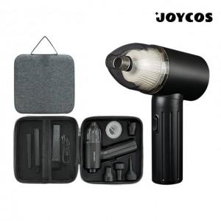

【상세/제작정보】 | 130W의 강력한 출력과 90,000rpm BLDC 모터의 강력한 파워

【인쇄/포장옵션】 | 레이저 / 하드파우치

【공급단가】 | 수량 | 20~ | 50~ | 100~ | 300~ | 500~
*VAT별도 | 단가 | 87,750원 | 84,500원 | 81,250원 | 78,000원 | 76,050원

【상품 URL】 | https://www.synergygift.co.kr:443/src/goods_detail.php?gdno=26735

